Administratif
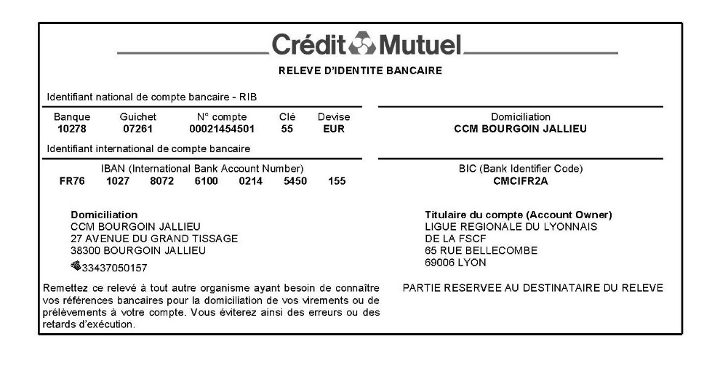
LISTES DES ASSOCIATIONS INSCRITES AU PREMIER TOUR DE COUPES 2022-2023
A retourner pour le 13 novembre 2022

Association
Nom (sans sigle)
Ville

Responsable
Nom
Téléphone
Mail

Entraineur / Correspondant
Nom Prénom
Téléphone
Mail

Consignes
Indiquer clairement le nom de l’association (sans sigle et sans abréviation)
Le numéro de téléphone portable est une donnée primordiale
Les adresses mails sont également nécessaires
Présentation du pass sanitaire le jour de la compétition

Juges pour 1er tour

 | JUGES 1er Tour des Coupes Nationales - Dimanche 04 décembre 2022

 | Lieu : Salle des sports de la Grange Dodieu Rue du docteur Carrez, 69440 Mornant

 | Bulletin d'engagement à renvoyer avant le 13 NOVEMBRE 2022 à sylvain.thom@hotmail.fr et fscf.auvergnerhonealpes.activites@orange.fr

 | ASSOCIATION :
 | Nom du responsable de juge :
 | Mail du responsable juges :
 | RAPPEL : 1 juge pour 4 gymnastes inscrites

NOMS – Prénoms | Téléphone | adresse Mail | Echelon | AGRES par ordre préférentiel ( 1 à 4) |  |  |  | En Formation
 |  |  |  | Saut | Barres | Poutre | Sol
1
2
3
4
5
6
7
8
9
10

Gyms SENIOR

 |  | COUPE SENIOR 1er Tour des Coupes Nationales - Dimanche 04 décembre 2022

 |  | Lieu : Salle des sports de la Grange Dodieu Rue du docteur Carrez, 69440 Mornant

 |  | Bulletin d'engagement à renvoyer avant le 13 NOVEMBRE 2022 à sylvain.thom@hotmail.fr et fscf.auvergnerhonealpes.activites@orange.fr

 | ASSOCIATION :
 | Nom du correspondant :
 | Mail du correspondant :

 | COUPE SENIOR |  |  |  | Cochez la catégorie |  |  |  | Cochez si la gym sera dérogée
 | Senior - Junior – Cadettes 2ème année – Cadette 1ère année surclassée
 | NOMS | PRENOMS | née le | N° adhérent | Sen | Jun | Cad 2ème année | Cad 1ère année
 |  |  |  |  |  |  |  | surclassée
1
2
3
4
5
6
7
8
9
10
11
12
13
14
Virement ou CHEQUE libellé à l’ordre de : « FSCF Territoire du Lyonnais » Libellé complet à inscrire sur le chèque - Préciser au dos du chèque : ““1er tour des coupes GF"
 | Date : |  |  | Prix | Nombre de gyms |  |  | TOTAL
 | Virement : |  |  | 5.00 € |  |  |  | 5.00 €
 | Ou chèque n° :
 | Banque : |  | IBAN : FR76 1027 8072 6100 0214 5450 155
 | Emis par : |  | BIC : CMCIFR2A

Gym ESPOIR

 |  | COUPE ESPOIR 1er Tour des Coupes Nationales - Dimanche 04 décembre 2022

 |  | Lieu : Salle des sports de la Grange Dodieu Rue du docteur Carrez, 69440 Mornant

 |  | Bulletin d'engagement à renvoyer avant le 13 NOVEMBRE 2022 à sylvain.thom@hotmail.fr et fscf.auvergnerhonealpes.activites@orange.fr

 | ASSOCIATION :
 | Nom du correspondant :
 | Mail du correspondant :

 | COUPE ESPOIR |  |  |  | Cochez la catégorie |  |  | Cochez si la gym sera dérogée
 | Benjamines – Minimes – Cadettes 1ère année
 | NOMS | PRENOMS | née le | N° adhérent | Cad 1ère année | Min | Benj
1
2
3
4
5
6
7
8
9
10
11
12
13
14
Virement ou CHEQUE libellé à l’ordre de : « FSCF Territoire du Lyonnais » Libellé complet à inscrire sur le chèque - Préciser au dos du chèque : ““1er tour des coupes GF"
 | Date : |  |  | Prix | Nombre de gyms |  |  | TOTAL
 | Virement : |  |  | 5.00 € |  |  |  | 5.00 €
 | Ou chèque n° :
 | Banque : |  | IBAN : FR76 1027 8072 6100 0214 5450 155
 | Emis par : |  | BIC : CMCIFR2A

